Art
STT | Boss | Hình Ảnh
1 | Khổng Lồ Bóng Đêm | 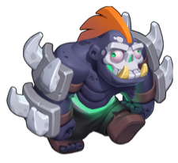 | Kích thước lớn, máu cao, sẽ bắt các trụ target vào
2 | Ma Rừng | 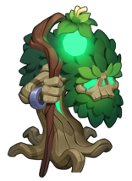 | Kích Thước Lớn, Máu cao, vừa đi vừa hồi máu cho quái xung quanh
3 | 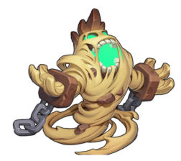 Người Cát |  | Khi di chuyển tạo vùng cát xung quanh, quái đi trong vùng sẽ có khả năng né tránh
4 | 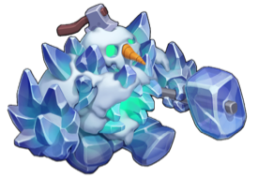 Người Băng |  | Khi Trụ Bắn vào sẽ có tỷ lệ trụ bị đóng băng
5 | Người Đá | 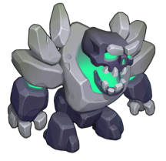 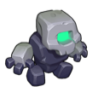 | Người đá đi chậm, khi chết sẽ tách ra 5 người đá nhỏ
6 | 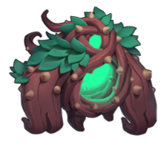 Quỷ Ngàn Năm |  | To Béo, Máu Cao, Vừa đi vừa thả quái chui ra từ trong bụng

